1.IDENTIFICACION
INFORMACIÓN GENERAL |  | INFORMACIÓN DEL ESTUDIO RESPECTIVO
 |  | NODO NÚMERO |  |  |  |  | 75270
 |  | INFORME NÚMERO |  |  |  |  | 1268
CONTRATISTA | UNIÓN TEMPORAL MOVILIDAD 2014 | ORDEN DE TRABAJO No. |  |  |  |  | PROGRAMACION BASICA
 |  | FECHA DE LA ORDEN DE TRABAJO |  |  |  |  | -
 |  | FECHA DE LA TOMA DE INFORMACIÓN |  |  |  |  | 230714
 |  | DÌA DE LA SEMANA
OBJETO DEL CONTRATO | REALIZAR LA TOMA DE INFORMACIÓN DE CAMPO, COMO INSUMO DEL PROGRAMA DE MONITOREO, SEGUIMIENTO Y PLANEACIÓN DEL TRÁNSITO Y EL TRANSPORTE DE BOGOTA D.C | TIPO DE ESTUDIO |  |  |  |  | VOLÚMENES POR TIPO DE VEHÍCULO DISCRIMINANDO CAMIONES
 |  | NOMBRE DEL ARCHIVO |  |  |  |  | 75270_AK_86_X_AC_17_140723_VOL.xlsx
 |  | CÓDIGO DEL ESTUDIO |  |  |  |  | VOL
 |  | LUGAR DE LA TOMA DE INFORMACIÓN
NÚMERO DE CONTRATO | 2072-2013 | COORDENADA X |  |  |  |  | LONGITUD
 |  | COORDENADA Y |  |  |  |  | LATITUD

FECHA DE INICIO DEL CONTRATO | 22-01-2014 | PROFESIONALES RESPONSABLES
 |  | CONSULTOR (DIRECTOR) |  |  |  |  | ING. MSC. SANDRA LUCIA NAVAS TEQUIA
 |  | CONSULTOR (COORDINADOR GENERAL) |  |  |  |  | ING. MSC. LUIS FERNANDO RUBIANO BARRERO
INTERVENTORÍA | UNIVERSIDAD NACIONAL DE COLOMBIA | CONSULTOR (EXPERTO EN TRÁNSITO Y TRANSPORTE) |  |  |  |  | ING. ESP. DIANA PAOLA PARADA
 |  | CONSULTOR (ING ANÀLISIS) |  |  |  |  | ING. JUAN MANUEL VILLAMARIN
 |  | INTERVENTORÍA (DIRECTOR) |  |  |  |  | ING. MSC. ARTURO ZARATE
 |  | INTERVENTORÍA (ESPECIALISTA) |  |  |  |  | ING. MSC. WILLIAM CASTRO
 |  | INTERVENTORÍA (RESIDENTE) |  |  |  |  | ING. JOSÉ EDWIN TORRES
OBJETO DEL CONTRATO | INTERVENTORÍA TÉCNICA, ADMINISTRATIVA Y FINANCIERA PARA LA TOMA DE INFORMACIÓN DE CAMPO COMO INSUMO DEL PROGRAMA DE MONITOREO, SEGUIMIENTO Y PLANEACIÓN DEL TRÁNSITO Y TRANSPORTE DE BOGOTÁ D.C. | SUPERVISOR SECRETARIA MOVILIDAD |  |  |  |  | ING. FABIAN GONZALEZ

 |  | VERSIONES DEL ESTUDIO
 |  | NÚMERO |  | FECHA | OBSERVACIONES
NÚMERO DE CONTRATO | 2072-2013 | Versión 0 |  | 31/07/2014
 |  | Versión 1 |  | 05/08/2014 | SE ATENDIERON OBSERVACIONES DE INTERVENTORÍA SEGÚN OFICIO FI-INT-CMTTUB14-390-14, SE DA RESPUESTA MEDIANTE OFICIO N° ICV-187-C-703. En la hoja 2.BASE se revisó la información para los movimientos, vehículos y periodos señalados, para el movimiento 1 en automóviles en el periodo de las 07:00 horas se presenta un incremento en el volumen de livianos debido al inicio de la jornada laboral y escolar. En el periodo de las 08:15-08:30 horas aumenta el volumen de livianos a causa de finalización de la medida de pico y placa y hora pico en el lapso de la mañana. En el periodo de las 10:30-10:45 horas se presenta un incremento en el volumen de livianos, debido a la presencia de semáforos ubicados en la avenida carrera 86 con calle 19A, los cuales permiten el despeje de vehículos en el acceso. A las 14:30 horas se incrementa el volumen de vehículos por efecto del semáforo ubicado en la intersección de la avenida carrera 86 con calle 19A, ya que este afecta la distribución de los volúmenes a lo largo del día en el acceso uno (1) del punto en estudio. A las 21:00 horas aumenta el volumen de livianos debido a finalización de las actividades laborales y educativas y terminación de hora pico. Para motos, en el acceso norte para el periodo de las 15:30 horas, las variaciones observadas responden a comportamientos normales de este tipo de vehículo, donde las fluctuaciones ser presentan a lo largo de la jornada, sin embargo se observan posibles represamientos vehiculares en la intersección semaforizada de la avenida carrera 86 con calle 19A, los cuales influyen directamente en el punto de estudio. Para el movimiento 2 en automóviles, durante el periodo de las 06:15-06:30 horas se presenta un incremento en el volumen de livianos a causa del inicio de la jornada laboral y escolar, igualmente se presentan congestiones por hora pico. Para el movimiento 3 en automóviles en el periodo de las 05:00 horas se encontraron errores de digitación realizando los correctivos pertinentes.
 |  | Versión 2
FECHA DE INICIO DEL CONTRATO | 21-01-2014 | Versión 3

 |  | DESCRIPCIÓN DE LA TOMA DE INFORMACIÓN
 |  | TIPO DE VEHÍCULO | FACTOR DE EQUIVALENCIA | MOVIMIENTOS AFORADOS |  |  | No. DE PERÍODOS | HORA
ESQUEMA |  |  |  | ACCESO | LENTA | RÁPIDA | HORARIO DEL PERÍODO No. 1 | 22:00-06:00
 |  | L | 1 | NORTE | 1 |  | HORARIO DEL PERÍODO No. 2 | 06:00-14:00
 |  | C | 2 | SUR | 2 |  | HORARIO DEL PERÍODO No. 3 | 14:00-22:00
 |  |  |  | OCCIDENTE | 3 |  | No. DE HORAS TOMADAS | 24
 |  | BT | 2 | ORIENTE | 4 |  | HORARIO DE LA TOMA DE INFORMACIÓN | 22:00-22:00
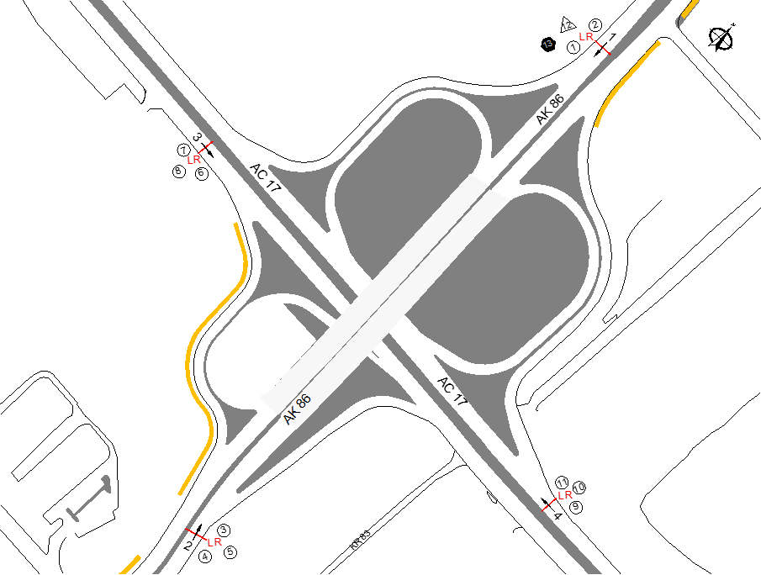
 |  | B | 2 |  |  |  | No. DE EQUIPOS UTILIZADOS | 13
 |  |  |  | OBSERVACIONES DE LA TOMA DE INFORMACIÒN
 |  | AL | 2 | OBSERVACION |  |  |  |  | ACCESO
 |  | AT | 2.5 | EN EL PERIODO DE LAS 08:15-08:30 HORAS, SE PRESENTA UN INCREMENTO EN EL VOLUMEN DE LIVIANOS POR FINALIZACIÓN DEL PERIODO DE PICO Y PLACA EN HORAS DE LA MAÑANA |  |  |  |  | NORTE
 |  | BA | 2.5 | A LAS 16:45 HORAS SE INCREMENTA EL VOLUMEN DE BICICLETAS Y MOTOS POR LA SALIDA DE TRABAJADORES DE SU JORNADA LABORAL, A SU VEZ CONCUERDA CON HORA PICO |  |  |  |  | NORTE
 |  | ESP | 2 | SE PRESENTA CONGESTIÓN VEHICULAR DESDE LAS 06:00 HASTA LAS 08:30 HORAS DEBIDO A HORA PICO |  |  |  |  | SUR
 |  | INT | 2 | DE 14:30 A 15:15 HORAS SE PRESENTA CONGESTIÓN VEHICULAR POR CHOQUE DE DOS (2) LIVIANOS |  |  |  |  | SUR
 |  | C2P | 2.5 | A LAS 16:00 HORAS SE REGISTRA UN INCREMENTO EN EL VOLUMEN DE MOTOCICLETAS POR HORA PICO |  |  |  |  | SUR
 |  | C2G | 2.5 | A LAS 17:15 HORAS SE INCREMENTA EL VOLUMEN DE MOTOCICLETAS POR HORA PICO |  |  |  |  | OCCIDENTE
 |  | C3 | 2.5 | EN EL PERIODO DE LAS 05:15 HORAS SE PRESENTA UN AUMENTO DEL FLUJO VEHICULAR POR HORA PICO |  |  |  |  | ORIENTE
 |  | C4 | 2.5 | A LAS 11:15 HORAS SE PRESENTA CONGESTIÓN VEHICULAR |  |  |  |  | ORIENTE
 |  | C5 | 2.5
 |  | C6 | 2.5
 |  | >C6 | 2.5
 |  | M | 0.5
 |  | BIC | 0.3

 |  | ANALISIS PUNTUAL
 |  | LA INTERSECCIÓN AVENIDA CARRERA 86 (AVENIDA CIUDAD DE CALI) CON AVENIDA CALLE 17 (AVENIDA CENTENARIO) SE ENCUENTRA UBICADA AL NOROCCIDENTE DE LA CIUDAD, EN LA LOCALIDAD DE FONTIBÓN. LA AVENIDA CARRERA 86 CUENTA CON DOS CALZADAS, UNA POR CADA SENTIDO DE CIRCULACIÓN CON SU RESPECTIVO SEPARADOR CENTRAL, CADA UNA CUENTA CON TRES CARRILES PARA TRÁFICO MIXTO Y UN PASO A DESNIVEL SOBRE LA AVENIDA CALLE 17, DE IGUAL MANERA LA AVENIDA CALLE 17 CUENTA CON DOS CALZADAS, UNA POR CADA SENTIDO DE CIRCULACIÓN CON SU RESPECTIVO SEPARADOR CENTRAL, CADA UNA CUENTA CON TRES CARRILES PARA TRÁFICO MIXTO PERMITIENDO LA CIRCULACIÓN VEHICULAR EN SENTIDO NOROCCIDENTAL–SURORIENTAL Y VICEVERSA. EL VOLUMEN TOTAL AFORADO DURANTE FUE DE 217.099 VEHÍCULOS MIXTOS, DISTRIBUIDOS DE LA SIGUIENTE MANERA: EL 48,6% CORRESPONDEN A VEHÍCULOS LIVIANOS, EL 25,2% A MOTOS, EL 13,0% A VEHÍCULOS DE CARGA (CAMIONES)Y EL 10,9% A TRANSPORTE PÚBLICO COLECTIVO (COLECTIVOS, BUSETA / BUSETON, BUSES). LOS PERÍODOS DE MÁXIMA DEMANDA SE PRESENTAN ENTRE LAS 06:45 Y 07:45 HORAS, Y ENTRE LAS 17:15 Y 18:15 HORAS. LA HORA PICO TOTAL DE LA INTERSECCIÓN SE REGISTRA EN EL PERIODO N°3 ENTRE LAS 17:15 Y 18:15 HORAS, PERIODO EN EL QUE SE MOVILIZA UN TOTAL DE 14.908 VEHÍCULOS MIXTOS, DE LOS CUALES EL 39,4% CORRESPONDE A VEHÍCULOS LIVIANOS, EL 37,1% A MOTOS, EL 9,5% A TRANSPORTE DE CARGA, EL 9,4% A TRANSPORTE PÚBLICO COLECTIVO Y MASIVO Y FINALMENTE LAS BICICLETAS CON UNA PARTICIPACIÓN DEL 4,6%.

 |  | REGISTRO FOTOGRÁFICO
 |  | 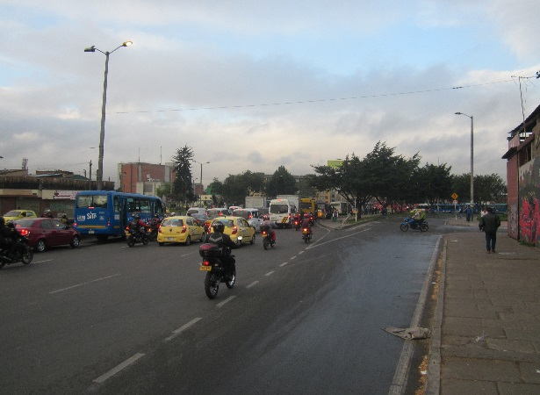 |  |  |  |  | 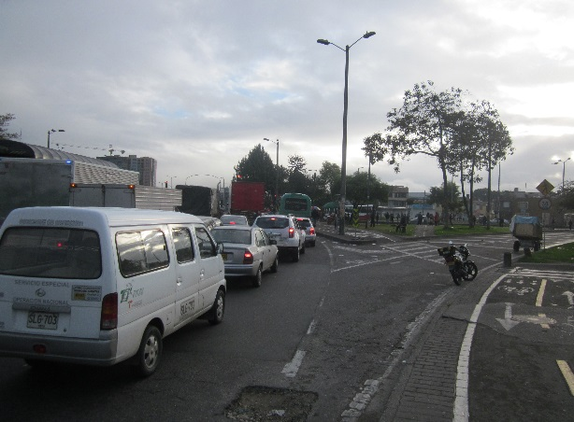

 |  | ACCESO NORTE |  |  |  |  | ACCESO SUR

 |  | 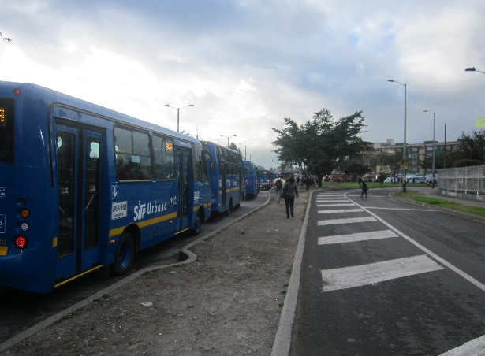 |  |  |  |  | 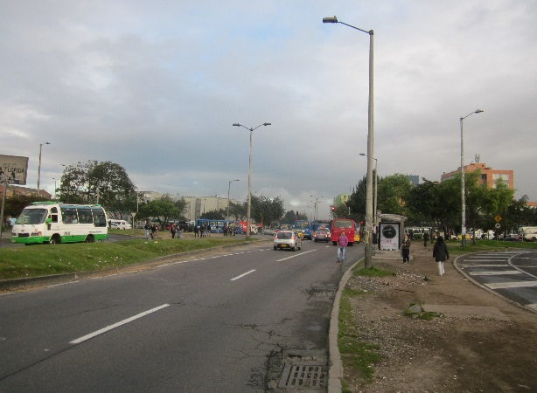

 |  | ACCESO OCCIDENTE |  |  |  |  | ACCESO ORIENTE

